Sheet1
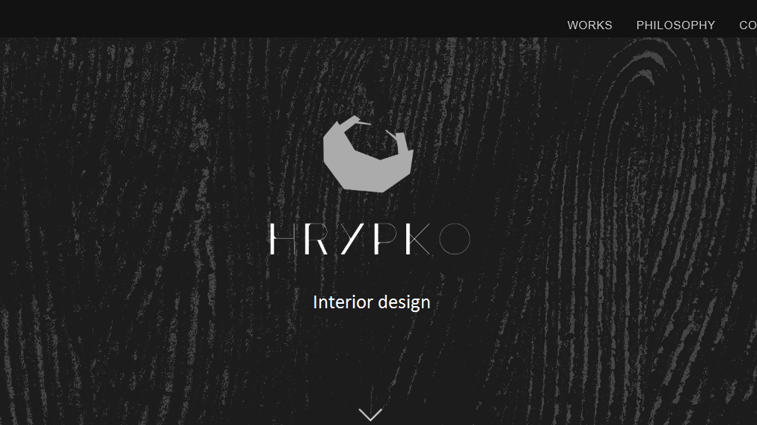
 | Паша має скинути філософію (російська мова)
 | Назар має нарізати нові картинки
 | Паша має скинути роботи для розділу Works (кожна картинка має бути розміру максимум 1280 по ширині png)
 | Додати надпис як на картинці
 | Робота - картинка чорнобіла, наводиш мишкою - стає кольорова
done | Зробити активні кнопки соціальних мереж
 | Анімація логотипу
 | Підібрати шрифт для філософії на російській мові
 | Стрілочки на детальній сторінці портфоліо
 | Менюшка збоку зліва

